朴素贝叶斯
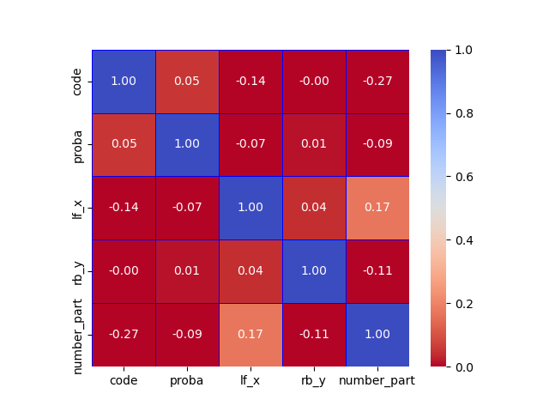
方案 | micro-precision | macro-precision | micro-recall | macro-recall | 分析 | 原因
原始数据 | 29.84% | 20.69% | 29.84% | 29.84% |  | 将xy等位置信息视为类别特征，但是位置等信息会在一定范围内波动
基于人工观察对xy进行分箱 | 46.30% | 36.82% | 46.30% | 46.30% | 明显有效，但不佳 | 样本不独立，特征不独立
构建中点特征 | 39.66% | 31.12% | 39.66% | 39.66% | 明显降低 | 因为增加了特征之间的关联性
面积特征 | 45.94% | 36.96% | 45.94% | 45.94% | 无明显变化，略微降低
笔画特征 | 49.69% | 40.69% | 49.69% | 49.69% | 增强样本的独立性
对连续特征使用高斯贝叶斯计算概率 | 41.47% | 33.62% | 41.47% | 41.47% |  | 不够正态，误差太大，不如手动分箱效果好
boxcox正态转换 | 50.54% | 42.47% | 50.54% | 50.54%
去除相关特征,lfx和rbx 0.43 ，lfy和rby 0.58 | 63.65% | 55.56% | 63.65% | 63.65% |  | 特征独立性是影响贝叶斯效果的头号因素
去除置信度 | 65.79% | 58.11% | 65.79% | 65.79%

